Feuil1
Grille d'analyse du risque
Information générale
Local: C1-5119 |  | Resp. laboratoire: |  |  |  | Grille complétée par: |  |  | Camille Hébert |  | Date: | 29-Jan-13

Tâches ou manipulations | Composantes du risque |  |  |  | Estimation du risque (sans protection) |  |  |  |  | Éval. Risque (priorité 1 à 3) | Mesures de réduction du risque | Remarque
 | Phénomène dangereux | Situation dangereuse | Événement dangereux | Dommage(s) possible(s) | Gravité (G1/G2) | Fréquence/ Exposition (F1/F2) | Probabilité d'occurrence (O1/O2/O3) | Possibilité d'évitement (P1/P2) | Indice de risque (1 à 6)
Programmer | Mauvaise ergonomie du poste de travail, mauvais éclairage | Corps exposé à des mauvaises postures, fatigue des yeux | Travailler dans une posture inapproprié ou avec un éclairage inapproprié pour une durée prolongée | Douleurs au dos, fatigue des yeux, tunnel carpien | G1 | F2 | O3 | P1 | 2 | 1 | Utiliser un environnement ergonomique adapté
Monter la structure physique du robot | Utilisation d'outils, travailler avec des petites pièces comme des vis | Blessures physiques, blessures aux yeux | Se blesser avec des outils, pièces métalliques projetées dans les yeux | Écorchures, bleu, blessures aux yeux | G1 | F1 | O3 | P1 | 2 | 2 | Utiliser des lunettes de sécurité
Travailler avec des servomoteurs | Pièces en mouvements | Deux membres du robot qui se referment l'un sur l'autre | Se coincer les doigts entre deux pièces en mouvements | Bleu, peau écorchée | G1 | F1 | O3 | P1 | 2 | 2 | Déterminer l'axe et la direction de mouvement des membres du robot avant de les mettre en mouvement
Soudure | Exposition à un fer chaud | Utilisation d'un fer à souder chaud | Se brûler avec le fer à souder, recevoir de l'étain dans les yeux | Brûlures, blessures aux yeux | G1 | F1 | O3 | P1 | 2 | 2 | Utiliser des lunettes de sécurité

G1 : lésion légère, normalement réversible (écorchure, bleu, etc.)
G2 : lésion grave, normalement irréversible, y compris le décès (membre brisé, coupé ou arraché, maladie professionnelle permanente, brûlure chimique, etc.)
F1 : rare à assez fréquente
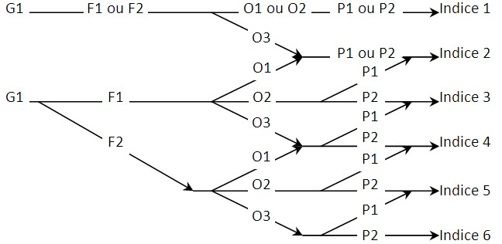
F2 : fréquente à continue
O1 : très faible car technologie éprouvé et stable
O2 : faible
O3 : élevée ou événement relié à une action humaine
P1 : possible dans certaine conditions (ex.: réflexe )
P2 : impossible

Référence: Notes de cours SCA 175 de Patrik Doucet, ing. Ph.D.

